Feuil1
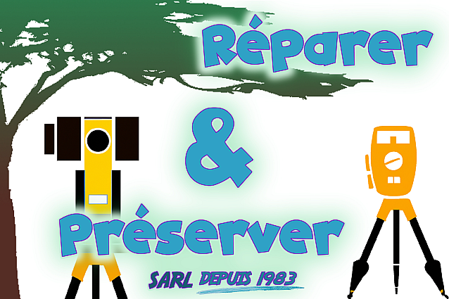
 |  |  |  | Réparer et Préserver votre matériel, SARL
 |  |  |  | Bâtiment K2
 |  |  |  | 8 849 bd George Everest
 |  |  |  | 13 017 MARSEILLE

Certificat d'étalonnage
D'un niveau automatique

Marque | : |  |  |  | Date
Model | : |  |  |  | Température
S. N. | : |  |  |  | Pression

Protocole :
 | Phase 1 |  |  |  |  | Phase 2

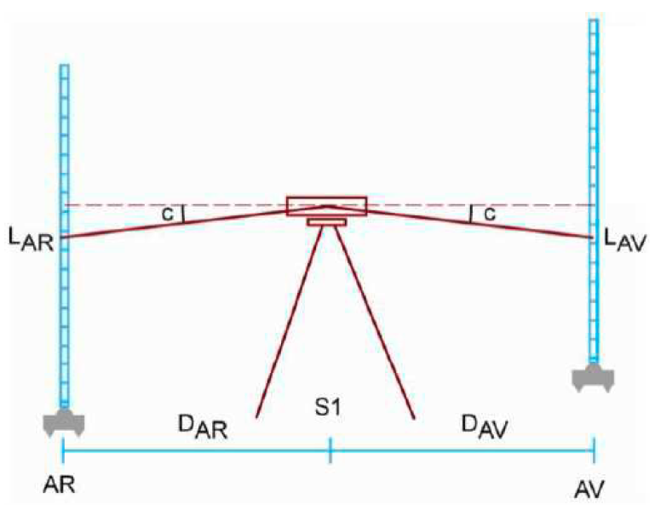
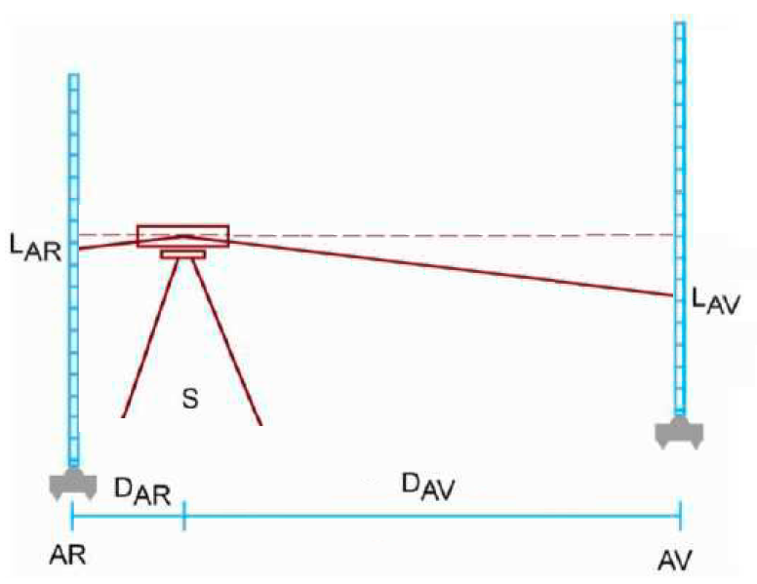

LAR sup = | 1.115 | LAV sup = | 1.838 |  | LAR sup = | 1.266 | LAV sup = | 2.041
LAR ni = | 1.075 | LAV ni = | 1.792 |  | LAR ni = | 1.254 | LAV ni = | 1.969
LAR inf = | 1.035 | LAV inf = | 1.746 |  | LAR inf = | 1.243 | LAV inf = | 1.902

D ar = | 8.00 | D av = | 9.20 |  | D ar = | 2.30 | D av = | 13.90
D z = | 0.717 | OK | OK |  | D z = | 0.716 | OK | OK

d D z = | -0.67 | mm |  |  | a = | -10 | " | Valide
d Dh = | 83% |  |  |  |  | -3 | mgon
 |  |  |  |  | LAV II = | 1.971 | m

A : Marseille |  |  | Le : mercredi 27 septembre 2023
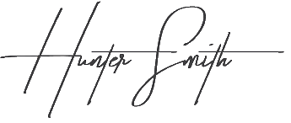
 |  |  |  | Par : | Hunter Smith

